Sheet1
 | รายงานการเปิดบริการศูนย์บริการร่วม_ศูนย์บริการแบบเบ็ดเสร็จ One Stop Service_OSS) ขององค์กรปกครองส่วนท้องถิ่น
 | จังหวัด | เพชรบูรณ์
 | อัพเดตล่าสุดเมื่อวันที่ | ................................................. |  |  | **สถ. ขอความร่วมมือ สถจ. (เจ้าหน้าที่ผู้รับผิดชอบ) ดำเนินกรอกรายชื่อของ อปท. ในจังหวัดของท่านให้ครบถ้วน ก่อนที่ท่านจะส่งให้ อปท. ดำเนินการต่อไป
 | สรุปการดำเนินการ | อปท. ทั้งหมด จำนวน | ..............128........................ | แห่ง
 |  | อปท. ที่เปิดให้บริการแล้ว | ...................................... | แห่ง
 |  | อปท. ที่ยังไม่เปิดให้บริการ | ...................................... | แห่ง
 | ผู้รายงานข้อมูล | นางสาวธารณา พวงจันทร์หอม ตำแหน่ง นักส่งเสริมการปกครองท้องถิ่นชำนาญการ โทร......................

ลำดับที่ | รูปแบบ อปท. | ชื่อ อปท. | สถานะการเปิดให้บริการ | เมื่อวันที่ | รูปภาพประกอบ (จำเป็น) (ไฟล์ .jpg/.png) องค์ประกอบของภาพ 1.ป้ายศูนย์ฯ 2.เจ้าหน้าที่ 3.สิ่งอำนวยความสะดวก | แผนการดำเนินงาน (จำเป็น) (ไฟล์ .jpg/.png)
1 | อบจ. | อบจ.เพชรบูรณ์
2 | เทศบาลเมือง | ทม.เมืองเพชรบูรณ์
3 | เทศบาลเมือง | ทม.เมืองหล่มสัก
4 | เทศบาลเมือง | ทม.วิเชียรบุรี
5 | เทศบาลตำบล | ทต. แคมป์สน
6 | เทศบาลตำบล | ทต. โคกสะอาด
7 | เทศบาลตำบล | ทต. เฉลียงทอง
8 | เทศบาลตำบล | ทต. ชนแดน
9 | เทศบาลตำบล | ทต. ซับสมอทอด
10 | เทศบาลตำบล | ทต. ดงขุย
11 | เทศบาลตำบล | ทต. ตาลเดี่ยว
12 | เทศบาลตำบล | ทต. ท่าข้าม
13 | เทศบาลตำบล | ทต. ท่าพล
14 | เทศบาลตำบล | ทต. ท้ายดง
15 | เทศบาลตำบล | ทต. นางั่ว
16 | เทศบาลตำบล | ทต. นาเฉลียง
17 | เทศบาลตำบล | ทต. บ่อไทย
18 | เทศบาลตำบล | ทต. บัววัฒนา
19 | เทศบาลตำบล | ทต. บ้านโภชน์
20 | เทศบาลตำบล | ทต. พุเตย
21 | เทศบาลตำบล | ทต. วังชมภู
22 | เทศบาลตำบล | ทต. วังโป่ง
23 | เทศบาลตำบล | ทต. ศาลาลาย
24 | เทศบาลตำบล | ทต. สว่างวัฒนา
25 | อบต. | ทต. หนองไผ่
26 | อบต. | ทต. หล่มเก่า
27 | อบต. | อบต. กองทูล
28 | อบต. | อบต. กันจุ
29 | อบต. | อบต. เข็กน้อย
30 | อบต. | อบต. เขาค้อ
31 | อบต. | อบต. คลองกระจัง
32 | อบต. | อบต. โคกปรง
33 | อบต. | อบต. โคกมน | เปิดบริการแล้ว | 243553 | 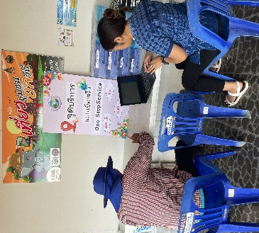  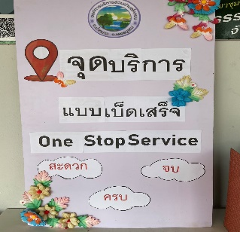 | 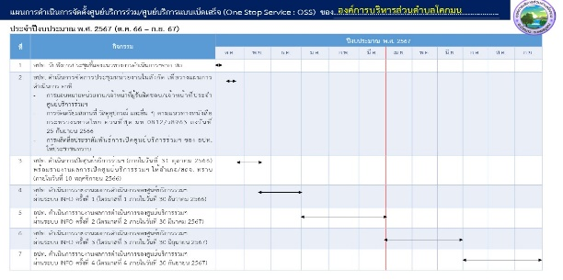
34 | อบต. | อบต. ชนแดน
35 | อบต. | อบต. ชอนไพร
36 | อบต. | อบต. ช้างตะลูด
37 | อบต. | อบต. ซับน้อย
38 | อบต. | อบต. ซับเปิบ
39 | อบต. | อบต. ซับพุทรา
40 | อบต. | อบต. ซับไม้แดง
41 | อบต. | อบต. ซับสมบูรณ์
42 | อบต. | อบต. ซับสมอทอด
43 | อบต. | อบต. ดงขุย
44 | อบต. | อบต. ดงมูลเหล็ก
45 | อบต. | อบต. ตะกุดไร
46 | อบต. | อบต. ตะเบาะ
47 | อบต. | อบต. ตาดกลอย
48 | อบต. | อบต. ท่าข้าม
49 | อบต. | อบต. ท่าด้วง
50 | อบต. | อบต. ท่าแดง
51 | อบต. | อบต. ท่าพล
52 | อบต. | อบต. ท้ายดง
53 | อบต. | อบต. ท่าโรง
54 | อบต. | อบต. ท่าอิบุญ
55 | อบต. | อบต. ทุ่งสมอ
56 | อบต. | อบต. นาเกาะ
57 | อบต. | อบต. นาซำ
58 | อบต. | อบต. นาแซง
59 | อบต. | อบต. นาป่า
60 | อบต. | อบต. นายม
61 | อบต. | อบต. นาสนุ่น
62 | อบต. | อบต. น้ำก้อ
63 | อบต. | อบต. น้ำชุน
64 | อบต. | อบต. น้ำร้อน
65 | อบต. | อบต. น้ำร้อน
66 | อบต. | อบต. น้ำหนาว | เปิดให้บริการแล้ว | 26 ต.ค.66 | 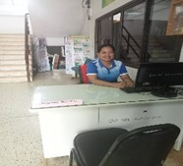  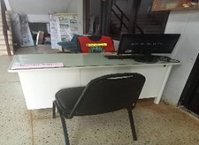 | 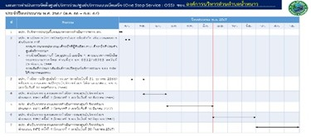
67 | อบต. | อบต. บ่อรัง
68 | อบต. | อบต. บ้านกล้วย
69 | อบต. | อบต. บ้านกลาง
70 | อบต. | อบต. บ้านโคก
71 | อบต. | อบต. บ้านติ้ว
72 | อบต. | อบต. บ้านโตก
73 | อบต. | อบต. บ้านเนิน
74 | อบต. | อบต. บ้านไร่
75 | อบต. | อบต. บ้านโสก
76 | อบต. | อบต. บ้านหวาย
77 | อบต. | อบต. บึงกระจับ
78 | อบต. | อบต. บึงสามพัน
79 | อบต. | อบต. บุ่งคล้า
80 | อบต. | อบต. บุ่งน้ำเต้า
81 | อบต. | อบต. ประดู่งาม
82 | อบต. | อบต. ปากช่อง
83 | อบต. | อบต. ปากดุก
84 | อบต. | อบต. ป่าเลา
85 | อบต. | อบต. ฝายนาแซง
86 | อบต. | อบต. พญาวัง
87 | อบต. | อบต. พุขาม
88 | อบต. | อบต. พุเตย
89 | อบต. | อบต. พุทธบาท
90 | อบต. | อบต. เพชรละคร
91 | อบต. | อบต. ภูน้ำหยด
92 | อบต. | อบต. ยางงาม
93 | อบต. | อบต. ยางสาว
94 | อบต. | อบต. ระวิง
95 | อบต. | อบต. ลาดแค
96 | อบต. | อบต. ลานบ่า
97 | อบต. | อบต. วังกวาง | เปิดให้บริการแล้ว | 30 ต.ค.2566 | 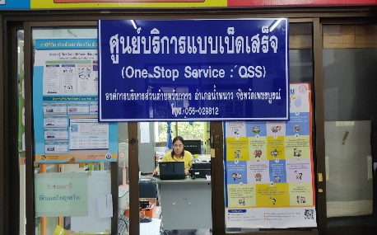 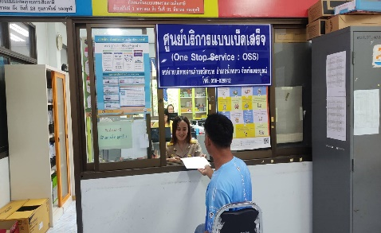 | 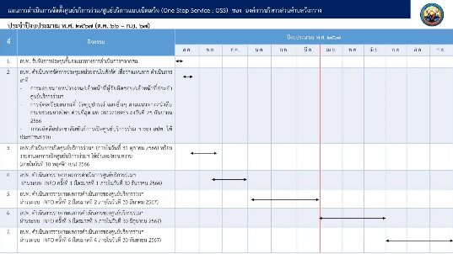
98 | อบต. | อบต. วังชมภู
99 | อบต. | อบต. วังท่าดี
100 | อบต. | อบต. วังบาล
101 | อบต. | อบต. วังโบสถ์
102 | อบต. | อบต. วังโป่ง
103 | อบต. | อบต. วังพิกุล
104 | อบต. | อบต. วังศาล
105 | อบต. | อบต. วังหิน
106 | อบต. | อบต. วังใหญ่
107 | อบต. | อบต. วัดป่า
108 | อบต. | อบต. ศรีเทพ
109 | อบต. | อบต. ศรีมงคล
110 | อบต. | อบต. ศิลา
111 | อบต. | อบต. สระกรวด
112 | อบต. | อบต. สระแก้ว
113 | อบต. | อบต. สระประดู่
114 | อบต. | อบต. สะเดียง
115 | อบต. | อบต. สักหลง
116 | อบต. | อบต. สามแยก
117 | อบต. | อบต. หนองไขว่
118 | อบต. | อบต. หนองแจง
119 | อบต. | อบต. หนองไผ่
120 | อบต. | อบต. หนองแม่นา
121 | อบต. | อบต. หนองย่างทอย
122 | อบต. | อบต. หล่มเก่า
123 | อบต. | อบต. หลักด่าน | เปิดให้บริการแล้ว | 19 ต.ค. 66 | 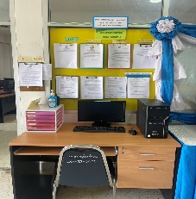 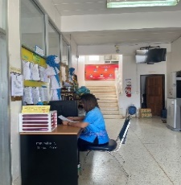 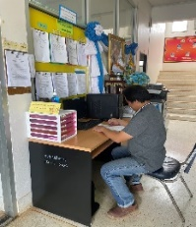 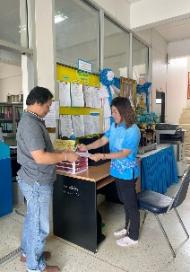 | 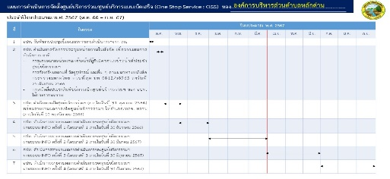
124 | อบต. | อบต. ห้วยโป่ง
125 | อบต. | อบต. ห้วยไร่
126 | อบต. | อบต. ห้วยสะแก
127 | อบต. | อบต. ห้วยใหญ่
128 | อบต. | อบต. หินฮาว

